Achtergrondinformatie
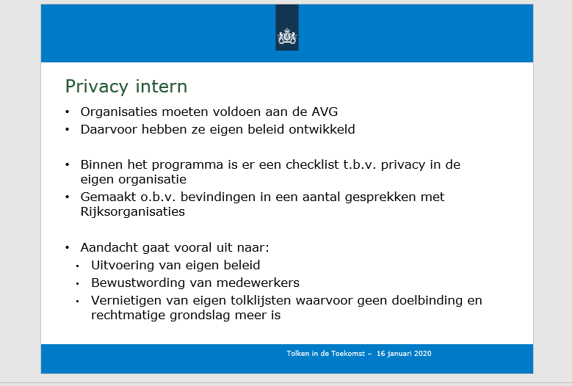
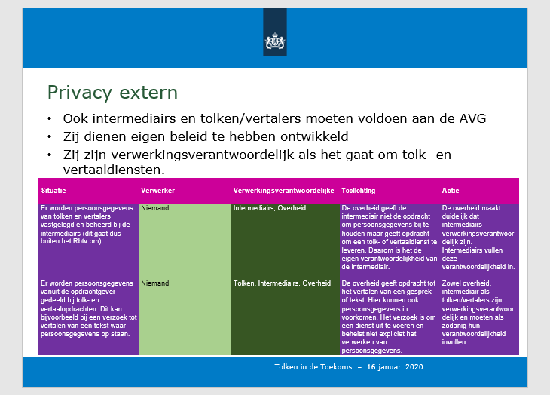

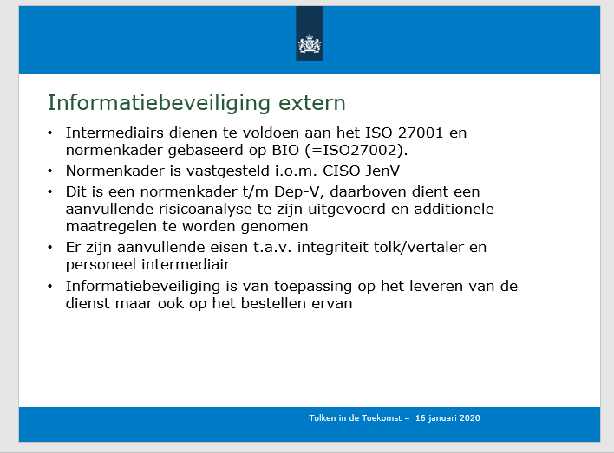
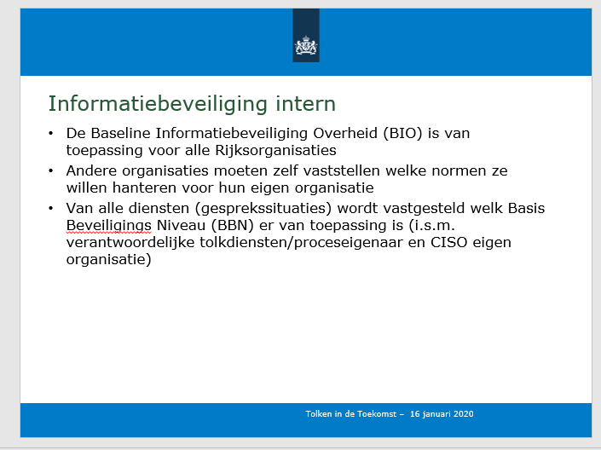

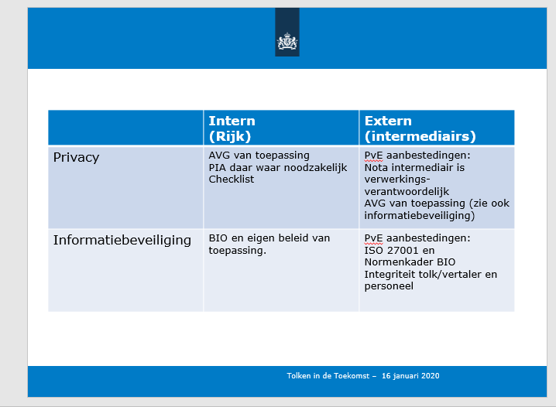

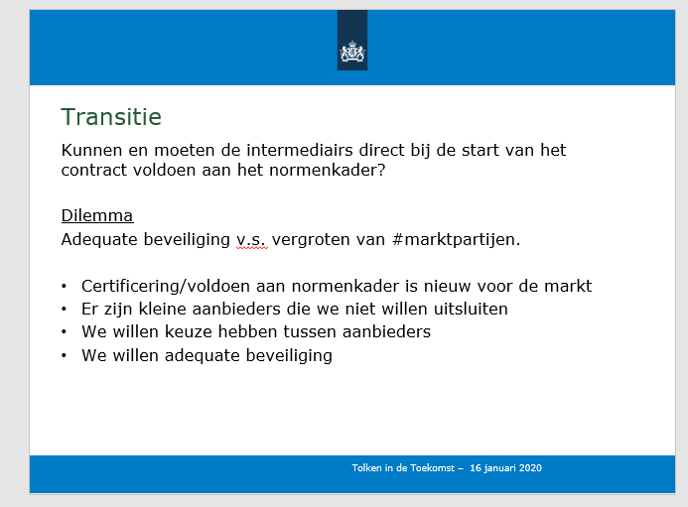
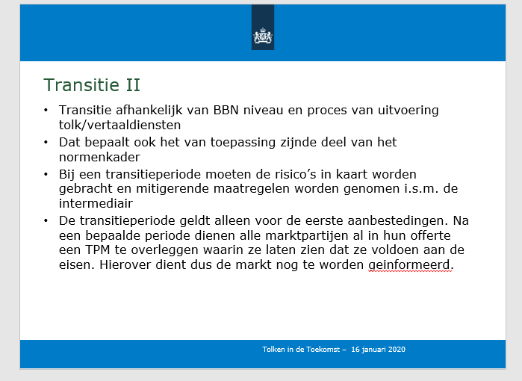

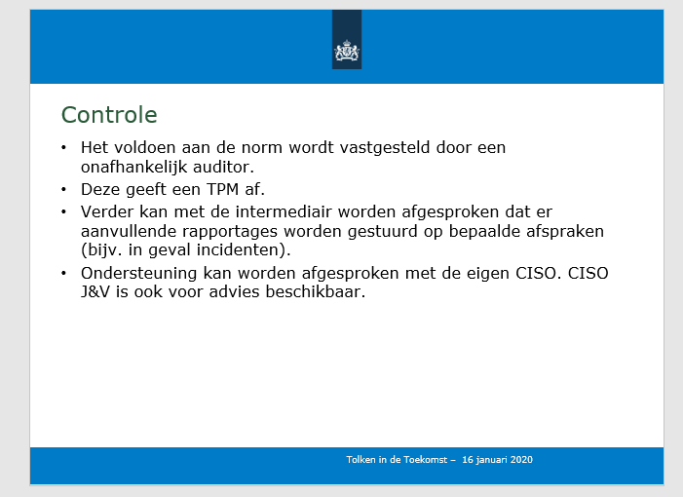

Ter aanvulling: per 16-12-2024 zijn de documenten aangepast dat de ISO 27001 verplicht stelt.
Vraag is of er een transitie nodig is dat gelijk bij inschrijving een TPM wordt overlegd dat wordt voldaan aan de gestelde eisen,
omdat daarop een risicoanalyse wordt gedaan en de issues moeten worden opgelost voordat de dienstverlening operationeel van start gaat.

